物料采购价格审批表-沧州宇诺1.0
物料采购价格审批表（未税、元）
采购工厂：河北光华荣昌汽车部件有限公司 |  |  |  |  |  |  |  |  |  |  |  | 编号：
序号 | 图号/编码 | 物料/工装名称 | 单位 | 供应商报价 |  | 增值税率% | 相同/类似物料价格 | 目标价格（不含模摊） | 报批价格 |  | 单件模摊 | 审批价格 |  | 供应商全称 | 备注（如模具总价及分摊数量）
 |  |  |  | 基础价格 | 含模摊价格 |  |  |  | 主要原材料名称规格/价格 | 产品单价 |  | 基础价格 | 含模摊价格
1 | SHT0012102 | M4前升降手柄焊接总成 | 件 | 2.0924 | 2.4024 | 13% |  |  | SPFH590 | 5.83 | 0.3100 | 1.7004 | 2.0104 | 沧州宇诺五金制造有限公司 | 模具总价31200元，100%分摊至10万件中
2 | SHT0012098 | M4后升降手柄焊接总成 | 件 | 1.9401 | 2.2501 | 13% |  |  | SPFH590 | 5.83 | 0.3100 | 1.5481 | 1.8581 | 沧州宇诺五金制造有限公司 | 模具总价30900元，100%分摊至10万件中
3 | SHT0012070 | D03前升降手柄焊接总成 | 件 | 1.9174 | 2.1874 | 13% |  |  | SPFH590 | 5.83 | 0.2700 | 1.4806 | 1.7506 | 沧州宇诺五金制造有限公司 | 模具总价27400元，100%分摊至10万件中
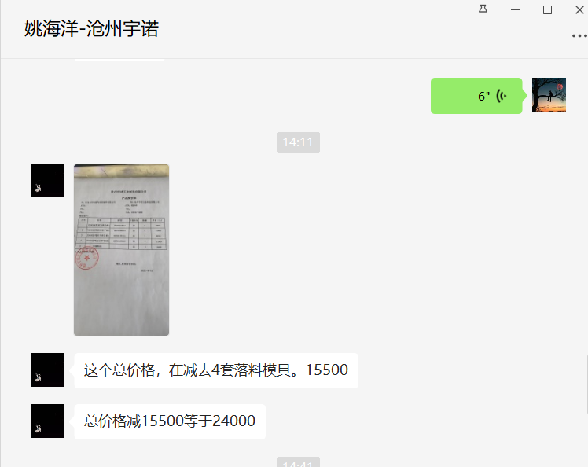
4 | SHT0012072 | D03后升降手柄焊接总成 | 件 | 1.9152 | 2.2052 | 13% |  |  | SPFH590 | 5.83 | 0.2900 | 1.4818 | 1.7718 | 沧州宇诺五金制造有限公司 | 模具总价28700元，100%分摊至10万件中
5 | SHT0013805 | X5000副驾前升降手柄组件 | 件 | 1.9174 | 2.0343 | 13% |  |  | SPFH590 | 5.83 | 0.1168 | 1.4806 | 1.5975 | 沧州宇诺五金制造有限公司 | 模具总价21200元，100%分摊至10万件中 | 与D03的共用1套落料，其他工序模新开,共计未税2万元，焊胎1200元，共计2.12万 | 11681.415929
6 | SHT0013808 | X5000副驾后升降手柄组件 | 件 | 1.9152 | 2.0320 | 13% |  |  | SPFH590 | 5.83 | 0.1168 | 1.4818 | 1.5986 | 沧州宇诺五金制造有限公司 | 模具总价20700元，100%分摊至10万件中 | 与D03的共用1套落料，其他工序模新开,共计1.95万元，焊胎1200元，共计2.07万 | 11681.415929
说明（模具费评审、支付等情况）： 1.我司前期开发的1.0项目，涉及沧州宇诺供货的几款手柄总成，一直未定价，现沧州宇诺催促定价，经过核算，沧州宇诺满足目标价（请成本复核），故申报审批 2.M4及D03归属1.0平台，前期已签订模具制造合同，X5000是在D03基础上镜像，落料共用，其余成型等模具及焊胎新开，需要同步签订模具制造合同

总经理 日期： |  |  | 厂长 日期： |  |  |  |  | 采购负责人 日期： |  |  | 成本部门 日期： |  |  | 采购工程师 日期：

